상품제안서
하드 케이스 카드지갑 / 명함지갑 | 상품코드: F28095

 |  |  |  |  |  |  | 02-412-0044 | www.easy1.co.kr
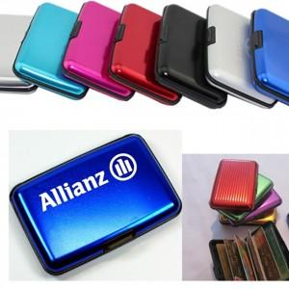

【상세/제작정보】 | <p><span style="font-size: 12pt;"><b>** 배송비- 한박스 100개 / 5000원 별도</b></span></p>

【인쇄/포장옵션】 | 실크 / 포장불가능

【공급단가】 | 수량 | 200~ | 500~ | 1,000~ | 3,000~ | 5,000~
*VAT별도 | 단가 | 2,970원 | 2,860원 | 2,750원 | 2,640원 | 2,570원

【상품 URL】 | https://dev.easy1.co.kr:443/src/goods_detail.php?gdno=28095

